Sheet1
 | 柏市太陽光発電設備設置加速化補助金 自家消費量の実績がわかる書類

 | ※データ計測装置（モニター等）の画面等を添付してください。

 | 氏名
R〇.〇.〇～R〇.〇.〇
の形式で入力
 | 実績報告期間 | ～

 | 報告日数 |  | 日間

 | 発電量 |  | kWh

 | 売電量 |  | kWh

 | 自家消費量 （自動計算） | 0 | kWh

 | 自家消費率 （自動計算） |  | ％

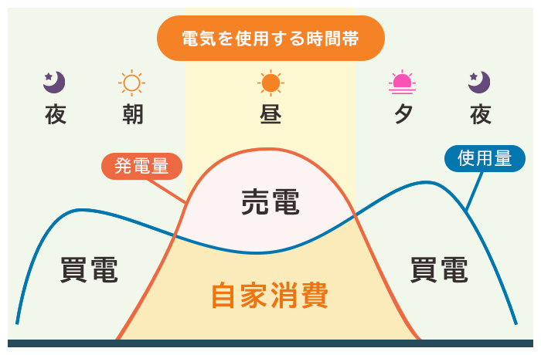

自家消費量
＝発電量－売電量

※発電量と売電量についてはデータ計測装置（モニター等）をご確認の上，記載してください。 ※実績については１か月間の発電量と売電量を記載してください。 実績を計測している間に，実績報告期限の令和８年２月２７日を過ぎてしまう場合は，ゼロカーボンシティ 推進課までご連絡ください。 ※売電しない場合についても，売電をしたと仮定したときの売電量（逆潮流の量）を記載してください。

